상품제안서
기라로쉬 와인 쿠션 커버형 무릎담요 / 패턴 무릎담요 | 상품코드: F28042

 |  |  |  |  |  |  | 02-412-0044 | www.easy1.co.kr
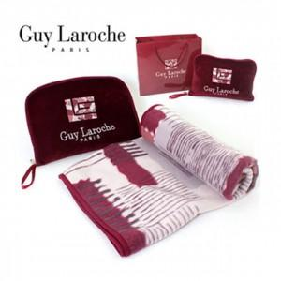

【상세/제작정보】

【인쇄/포장옵션】 | 자수 / 포장불가능

【공급단가】 | 수량 | 50~ | 100~ | 500~ | 1,000~ | 2,000~
*VAT별도 | 단가 | 8,750원 | 8,610원 | 8,400원 | 8,190원 | 8,050원

【상품 URL】 | https://dev.easy1.co.kr:443/src/goods_detail.php?gdno=28042

